06_構成図
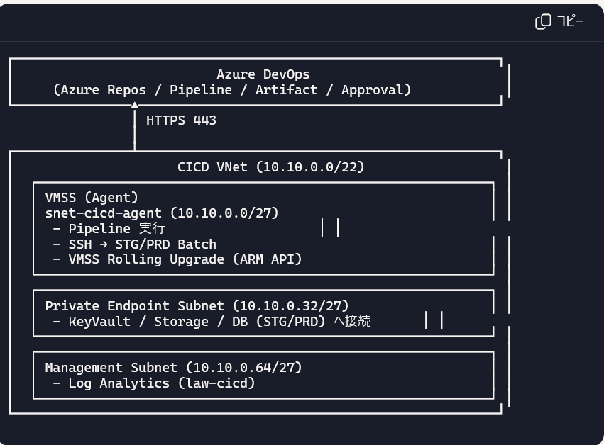

ステージング環境
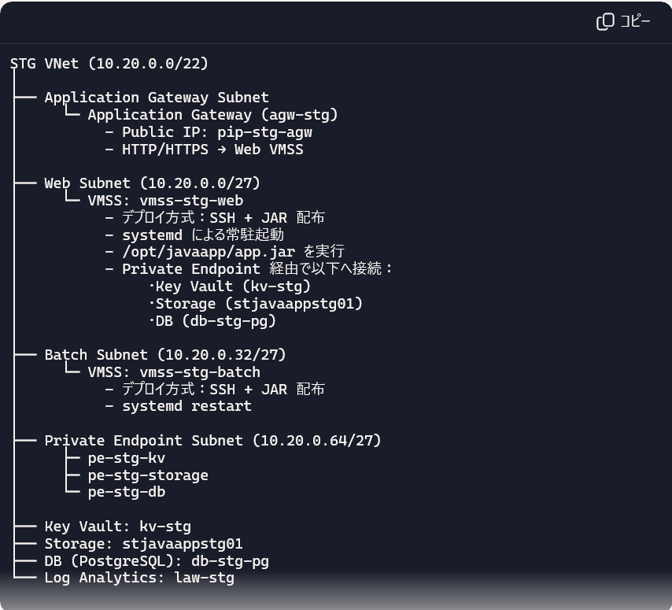

本番環境（未実装）
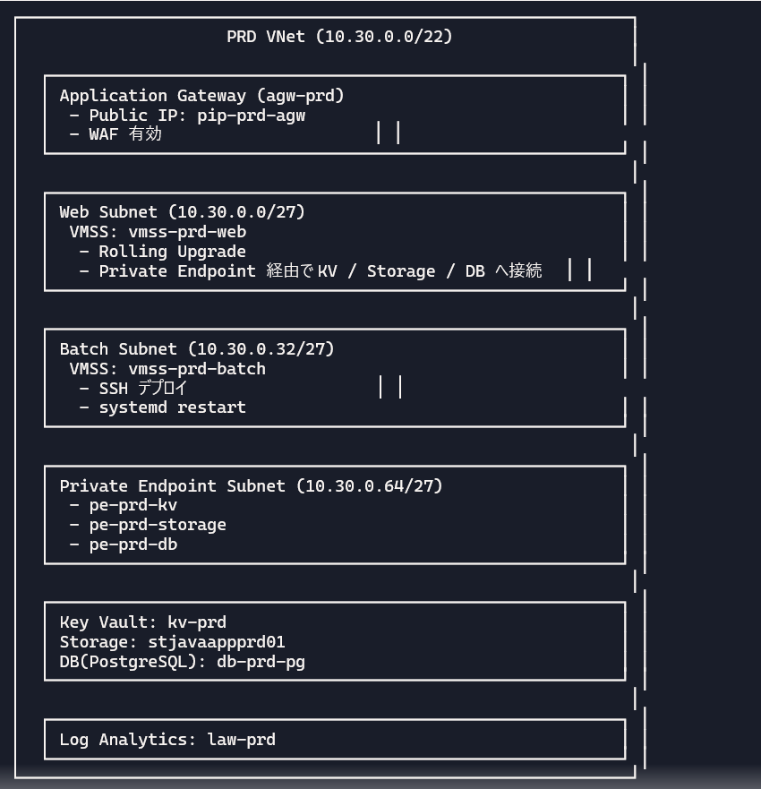

共通リソース
pdns-kv → KeyVault Private Endpoint 解決
pdns-storage → Storage Private Endpoint 解決
pdns-postgres → PostgreSQL Private Endpoint 解決

Java アプリで確認できること
